Sheet3
 |  | 2019 ОНЫ ШИГШЭЭ БАГИЙН ТАМИРЧДЫН МЭДЭЭЛЭЛ

№ | Зураг | Овог | Нэр | Хүйс | Регистерийн дугаар | Спортын төрөл
1 | 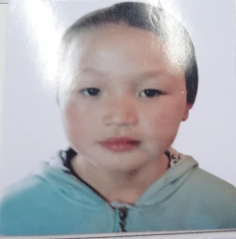 | Майцэцэг | Сувд-Эрдэнэ | Эм | НЮ07270505 | Тэшүүр
2 | 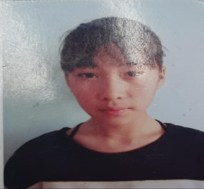 | Ичинхорлоо | Хулан | Эм | НУ04291304 | Тэшүүр
3 | 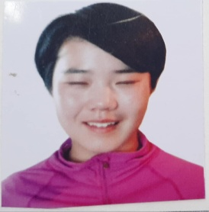 | Гүрбазар | Номин-Эрдэнэ | Эм | УД03221800 | Тэшүүр
4 | 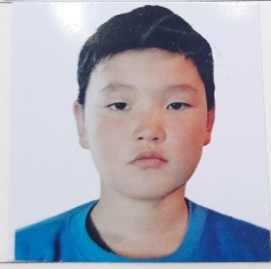 | Дагвадорж | Бямбадорж | Эр | НУ 03262117 | Тэшүүр
5 | 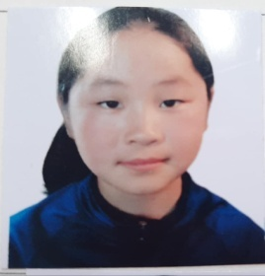 | Хосбаяр | Баярт-Учирал | Эр | УХ 06210105 | Тэшүүр
6 |  | Төгсжаргал | Халиунаа | Эм | НУ99042301 | Тэшүүр
7 | 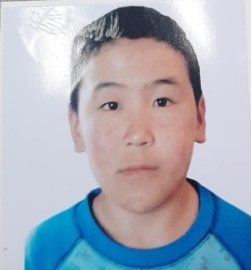 | Баяраа | Мөнхбат | Эр | ОС 04210312 | Тэшүүр
8 |  | Золжаргал | Золзаяа | Эр | НС04322711 | Тэшүүр
9 | 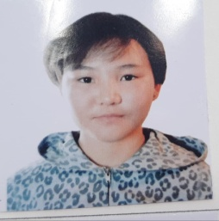 | Энхтуяа | Мөнхтуяа | Эм | НУ00320504 | Тэшүүр
10 | 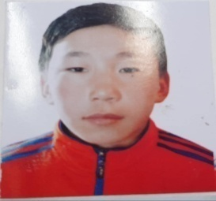 | Эрдэнэбилэг | Мөнхэрдэнэ | Эр | НУ04312331 | Тэшүүр
11 |  | Батболд | Тамир | Эр | УО06240978 | Тэшүүр
12 |  | Баатар | Баттулга | эр | УО06262677 | Хөл бөмбөг
13 |  | Баяр | Дашдорж | эр | УЖ06292952 | Хөл бөмбөг
14 |  | Отгонбаатар | Мөнхтэнгэр | эр | УД06221414 | Хөл бөмбөг
15 |  | Цэрэндорж | Баяржавхлан | эр | НЮ0622516 | Хөл бөмбөг
16 |  | Болдоо | Эрдэнэмөнх | эр | УК05242672 | Хөл бөмбөг
17 |  | Лхагвасүрэн | Даваасамбуу | эр | НЭ05311414 | Хөл бөмбөг
18 |  | Батдэлгэр | Далайцэрэн | эр | НЫ06211815 | Хөл бөмбөг
19 |  | Энхжаргал | Төгөлдөр | эр | ДА06290118 | Хөл бөмбөг
20 |  | Төмөрчөдөр | Төмөр-очир | эр | НЮ08061313 | Хөл бөмбөг
21 |  | Энхбаатар | Тэргэл | эр | НЭ02303018 | Хөл бөмбөг
22 |  | Мягмардугар | Бадарууган | эр | НС08320701 | Хөл бөмбөг
23 |  | Батчулуун | Эрдэнэ-очир | эр | НЮ08311011 | Хөл бөмбөг
24 |  | Нэргүй | Чинсанаа | эр | НЮ08262915 | Хөл бөмбөг
25 |  | Зулбадрах | Золбаяр | эр | ЕО06232810 | Хөл бөмбөг
26 |  | Дашсүрэн | Төмөрчөдөр | Эр | НС02221218 | Пауэрлифтинг
27 |  | Анхбаяр | Нарангэрэл | Эм | НС03241603 | Пауэрлифтинг
28 | 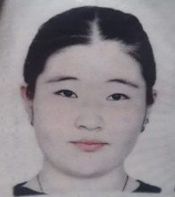 | Батбаяр | Даваадулам | Эм | НГ02292300 | Пауэрлифтинг
29 | 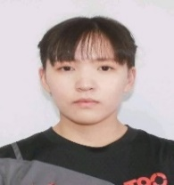 | Ганхөлөг | Эрдэнэболор | Эм | НХ02290801 | Пауэрлифтинг
30 | 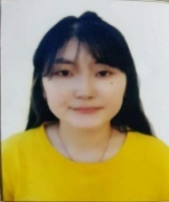 | Бадрах | Биндэръяа | Эм | НГ02231104 | Пауэрлифтинг
31 |  | Батбаяр | Мөнхсайхан | Эр | НЕ02211035 | Пауэрлифтинг
32 |  | Хишигжаргал | Баярцэцэг | Эм | НГ02270903 | Пауэрлифтинг
33 |  | Азбилэг | Оргилсайхан | эр | НЕ02211111 | Пауэрлифтинг
34 |  | Батболд | Тамир | Эр | НД 04282901 | Дугуй
35 |  | Ариунжаргал | Хүслэн | Эр | УТ 06303010 | Дугуй
36 | 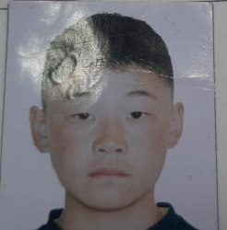 | Ононхүү | Одбилэг | Эр | НУ 03312817 | Дугуй
37 | 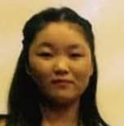 | Нямтөмөр | Өлзийням | Эм | НУ 02263006 | Дугуй
38 | 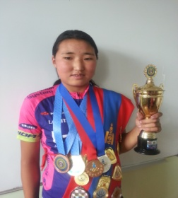 | Батбаяр | Уянга | Эм | НД 06302006 | Дугуй
39 | 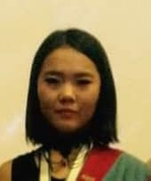 | Гүрбазар | Номин-Эрдэнэ | Эм | УД03221800 | Дугуй
40 |  | Батбаяр | Анхбаяр | Эр | НУ 03210718 | Дугуй
41 |  | Батаа | Мөнхбат | Эр | ОС 04210312 | Дугуй
42 |  | Эрдэнэбилэг | Мөнх-Эрдэнэ | Эр | НУ04312331 | Дугуй
43 |  | Нацагдорж | Лхагва-Очир | Эр | НМ 04281818 | Дугуй
44 |  | Бямбацогт | Билгүүн | эр | НЭ04270550 | Үндэсний сур
45 |  | Бямбацогт | Төгөлдөрбат | эр | НЭ04271513 | Үндэсний сур
46 |  | Төгсбилэг | Анужин | эм | НЭ03231029 | Үндэсний сур
47 |  | Нямдорж | Ариун-Эрдэнэ | эм | НЭ07230603 | Үндэсний сур
48 |  | Баярмандах | Өлзийдэлгэр | эм | НЮ07292808 | Үндэсний сур
49 |  | Түвшинжаргал | Энхрий | эм | УЗ07301449 | Үндэсний сур
50 |  | Дуламсүрэн | Урангоо | Эм | НЙ 04240501 | Цана
51 |  | Гэрэлцацрал | Мөнхзул | Эм | НМ 03300601 | Цана
52 |  | Сүхээ | Энхболд | Эр | ЧД 04222616 | Цана
53 |  | Ариунжаргал | Хүслэн | Эм | УТ 06303010 | Цана
54 |  | Баттогтох | Бат-Оргил | Эр | НН 05291113 | Цана
55 |  | Наранхүү | Мөнгөнцэцэг | Эм | НЩ 06270304 | Цана
56 |  | Гантулга | Энхсайхан | Эр | НМ 06291417 | Цана
57 |  | Батсүх | Хонгор | Эр | НМ 03241619 | Цана
58 |  | Төртогтох | Амарсайхан | Эр | НМ 06211613 | Цана
59 |  | Хувьзаяа | Отгонтэнгэр | Эм | НЙ07211008 | Цана
60 |  | Сансар | Мөнхжаргал | Эр | НМ 08302816 | Цана
61 |  | Донсум | Отгонзул | Эм | НЙ08220703 | Цана
62 | 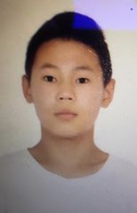 | Бат | Хүслэн | эр | гю06220412 | Софт теннис
63 | 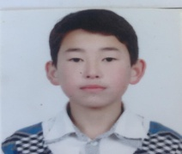 | Баатарпүрэв | Тулга | эр | нэ03270218 | Софт теннис
64 |  | Солонго | МолорЭрдэнэ | эр | нэ04241414 | Софт теннис
65 | 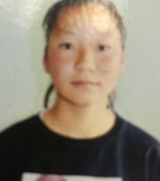 | Мөнхбаяр | Энхжин | эм | нэ03062200 | Софт теннис
66 | 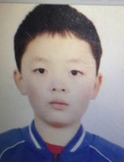 | Хишигдорж | Тэнгис | эр | нд07222331 | Софт теннис
67 | 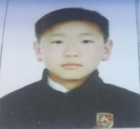 | Батбаатар | Эрдэнэбаатар | эр | нэ02240415 | Софт теннис
68 | 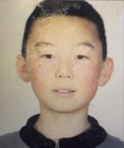 | Батбаатар | Сүхбат | эр | нэ022218106 | Софт теннис
69 |  | Эрдэнэбат | Амаржаргал | эм | ню08232018 | Софт теннис
70 | 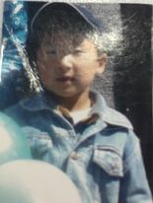 | Бхттогтох | Хосбаяр | эр | уж08271/818 | Софт теннис
71 |  | Дөлбадрах | Ганхөлөг | эм | ню08231917 | Софт теннис
72 |  | Мөнхнасан | Биндэрьяа | эм | нт04241901 | Ширээний теннисс
73 |  | Мөнхсайхан | Соелмаа | эм | ут03270828 | Ширээний теннисс
74 |  | Мухлай | Мөнх-Алдар | эр | уц11311454 | Ширээний теннисс
75 | 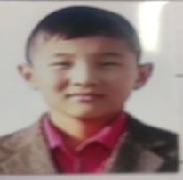 | Өлзийбат | Мөнх-Өлзий | эр | нх09241718 | Ширээний теннисс
76 |  | Баатарпүрэв | Тулга | эр | нэ03270218 | Ширээний теннисс
77 |  | Оролзод | Дорлиг | эр | нт03281512 | Ширээний теннисс
78 |  | Дөл | Удаанжаргал | эм | нт07270601 | Ширээний теннисс
79 | 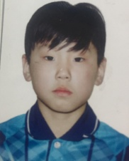 | Жүгдэрнамжил | Түвшин | эр | нт08211111 | Ширээний теннисс
80 |  | Батжаргал | Энхсувд | эм | ню09212606 | Шатар
81 |  | Дамбацэрэн | Энх-Энэрэл | эм | уо10210248 | Шатар
82 |  | Банзрагч | Номин-Эрдэнэ | эм | уп07302286 | Шатар
83 |  | Пүрэвжал | Жамьянпүрэв | эр | ню10150211 | Шатар
84 |  | Батмөнх | Барсболд | эр | нх03231302 | Шатар
85 | 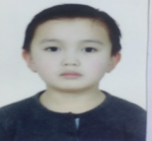 | Шагдарсүрэн | Билгүүн | эр | ню08261011 | Шатар
86 |  | Гэндэндорж | Сүхбат | эр | нф058261113 | Шатар
87 | 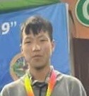 | Гансүх | Бат-Эрдэнэ | эр | ни02320736 | Шатар
88 |  | Энхбат | Золжаргал | Эм | УЖ02293024 | Чөлөөт бөх
89 |  | Эрдэнэтуул | Рэнцэнханд | Эм | НФ02252403 | Чөлөөт бөх
90 |  | Эрдэнэочир | Одгэрэл | Эм | ОЖ05272704 | Чөлөөт бөх
91 | 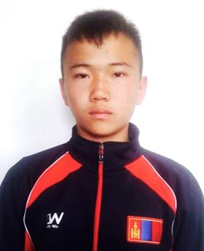 | Алтанхуянг | Эрдэнэхуяг | Эр | НЫ04311519 | Чөлөөт бөх
92 | 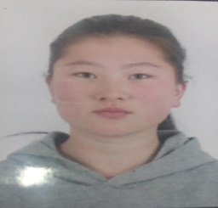 | Бөхбат | Цэцэнбилэг | Эм | НБ04262228 | Чөлөөт бөх
93 | 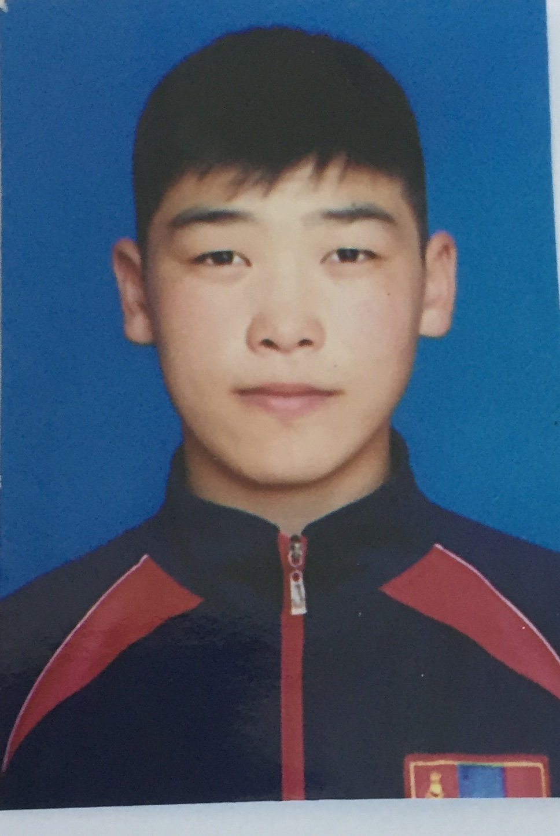 | Наадамбат | Батбилгүүн | Эр | НБ04212711 | Чөлөөт бөх
94 |  | Энхбат | Энхболд | Эр | НБ03212135 | Чөлөөт бөх
95 |  | Чулуунбат | Мөнхбаяр | Эм | НЭ0221019 | Чөлөөт бөх
96 | 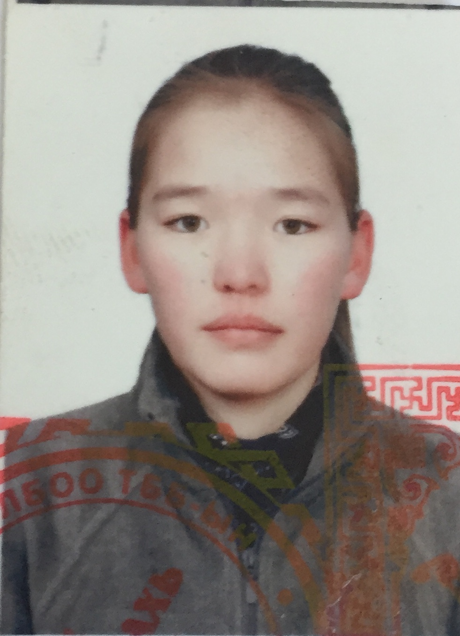 | Ганзориг | Энхжин | Эр | НИ02252105 | Чөлөөт бөх
97 |  | Наадамбат | Баттөгөлдөр | Эр | НБ06301111 | Чөлөөт бөх
98 | 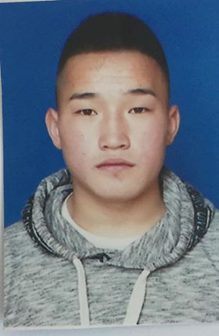 | Лхамлүндэв | Билгүүн | эр | НЭ02202010 | Чөлөөт бөх
99 | 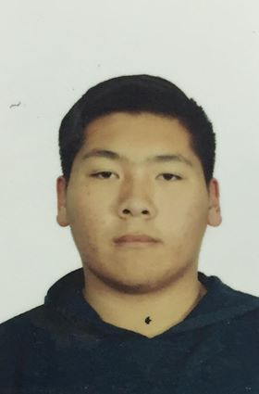 | Батсайхан | Ишжамц | эр | ФД03250134 | Чөлөөт бөх
100 |  | Лхамбүзмаа | Мөнх-Од | Эр | ЙН03222739 | Чөлөөт бөх
101 |  | Лхагвасүрэн | Сүхтулга | Эр | НБ08250317 | Чөлөөт бөх
102 | 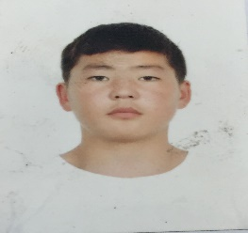 | Буянхүү | Цэнгэлбадрах | Эр | КН03302515 | Чөлөөт бөх
103 |  | Наранбаатар | Ганцоож | Эр | НГ02311112 | Чөлөөт бөх
104 |  | Сандуй | Номин-Эрдэнэ | Эм | УЛ06271925 | Чөлөөт бөх
105 |  | Мөнхсайхан | Мөнх-Эрдэнэ | Эр | НФ02240513 | Чөлөөт бөх
106 | 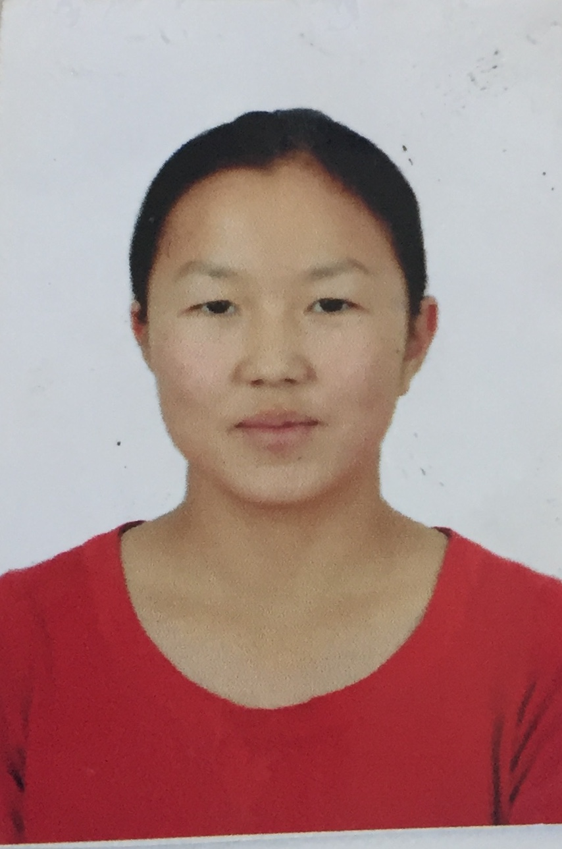 | Энхбаатар | Отгонжаргал | Эм | НЭ04242805 | Чөлөөт бөх
107 |  | Даваасүрэн | Эрдэнэтуул | Эм | ИО01240609 | Чөлөөт бөх
108 | 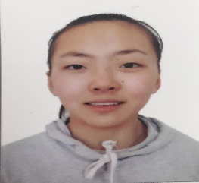 | Мөнхбаатар | Пүрэвдулаим | Эм | НИ05320800 | Чөлөөт бөх
109 | 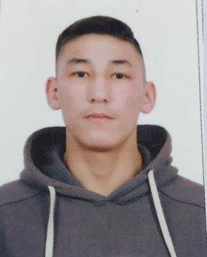 | Доржпүрэв | Нямдорж | Эр | НБ03221618 | Чөлөөт бөх
110 | 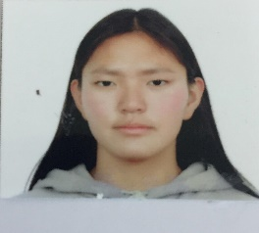 | Найгал | Бүжинлхам | Эм | ЙР02221200 | Чөлөөт бөх
111 | 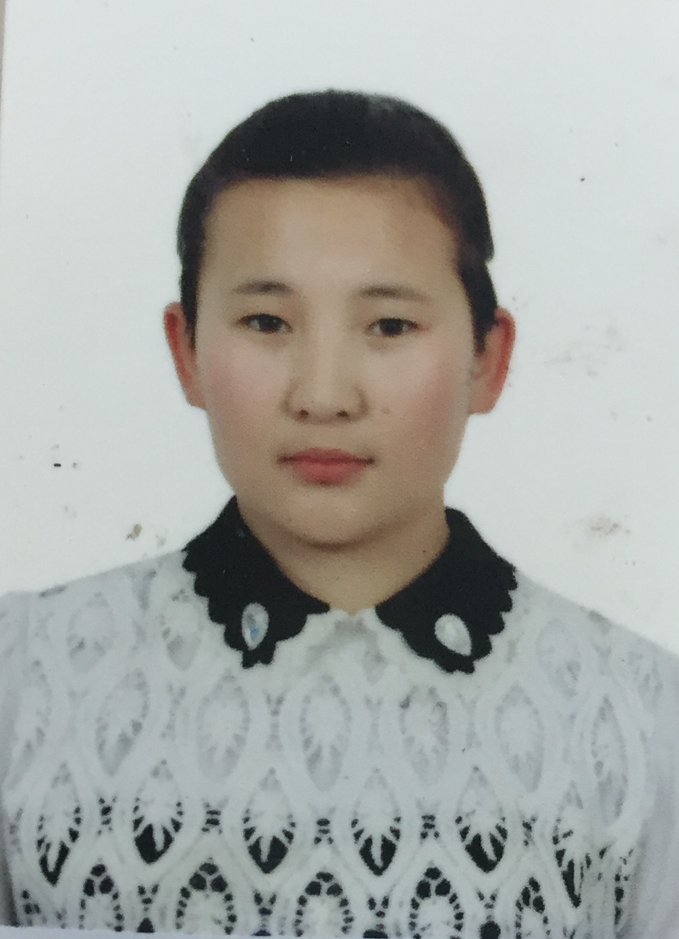 | Хишигжаргал | Баярцэцэг | Эм | НГ02270903 | Чөлөөт бөх
112 | 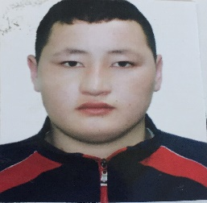 | Нандин-Эрдэнэ | Нямдаваа | Эр | НН03250417 | Чөлөөт бөх
113 |  | Батхолбоо | Эрдэнэт Од | эр | НЮ-07270414 | жүдо
114 |  | Чинбат | тэмүүжин | эр | УР-10222177 | жүдо
115 |  | Бүдрагчаа | Амьдрал | эр | УЖ-11211411 | жүдо
116 |  | Батзаяа | Мишээл | эм | ИЦ-11250304 | жүдо
117 |  | Болормаа | Төгөлдөр | эр | НЭ-03320511 | жүдо
118 |  | шинэбаяр | Өсөх Ирээдүй | Эр | НЮ-08232437 | жүдо
119 |  | Сандагдорж | очиртуяа | Эм | НЮ-07290208 | жүдо
120 |  | Цэрэндолгор | Лхамсүрэн | эм | НЮ-07321604 | жүдо
121 |  | Насанжаргал | Сугарсүрэн | эм | УЛ-07210542 | жүдо
122 |  | Төмөр очир | Энхмэнд | эм | НА-08273004 | жүдо
123 |  | Баасанням | Сайнбаяр | эр | ДО-07292613 | жүдо
124 |  | Гансүх | Сүхбат | эр | НГ-07262819 | жүдо
125 |  | Мөнхдэлгэр | Элбэг очир | эр | НЮ-10263019 | жүдо
126 |  | Батсүх | Ууганбат | эр | НЗ-04282412 | жүдо
127 |  | Ганболд | тэмүүжин | эр | Нэ-04230613 | жүдо
128 |  | Анхбаяр | Банзрагч | эр | УК-07232072 | жүдо
129 | 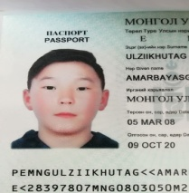 | Өлзийхутаг | Амарбаясгалан | эр | УК-08230590 | жүдо
130 |  | Даваацэрэн | Мөнх-Оргил | эр | УТ-06260715 | жүдо
131 | 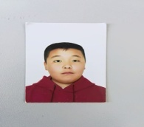 | Батхишиг | Цэрэндорж | эр | НТ-04291917 | жүдо
132 |  | Нямдорж | Даваадэлгэр | Эм | НЭ03231707 | Бокс
133 |  | Батбаярын | Анужин | Эм | УЖ04242926 | Бокс
134 |  | Мөнхтөр | Энхболд | Эр | УО02210306 | Бокс
135 |  | Атарсайхан | Цэгц-Үжин | Эм | НН05211400 | Бокс
136 |  | Мөнхбат | Санчирмаа | Эм |  | Бокс
137 |  | Бямба-Очир | Ану-Үжин | Эм |  | Бокс
138 |  | Цолмон | Дашмаа | Эм |  | Бокс
139 |  | Энхсайхан | Тэмүүлэн | Эр | НН 03310910 | Бокс
140 | 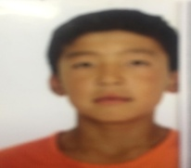 | Дарханбаатар | Хүслэн | эр | ню10282534 | Хөнгөн атлетик
141 | 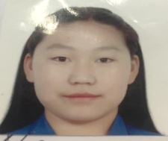 | Сандагсүрэн | Мягмарсүрэн | эм | нэ06211008 | Хөнгөн атлетик
142 | 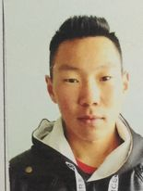 | Азбилэг | Мөнхболд | эр | НФ02210813 | Хөнгөн атлетик
143 | 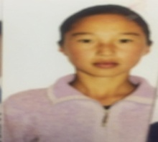 | Төмөр | Уянгамаа | эм | лд02272403 | Хөнгөн атлетик
144 |  | Эрдэнэсүх | Ариунмишээл | эм | НН04211707 | Хөнгөн атлетик
145 | 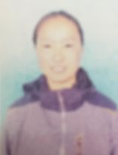 | Алтанзул | Янжинлхам | эр | ВЕ04250701 | Хөнгөн атлетик
146 | 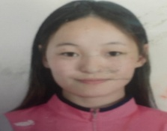 | Наранбат | Нандинцэцэг | эм | нэ02310901 | Хөнгөн атлетик
147 | 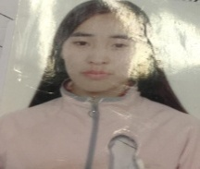 | Отгонбаатар | Анхил | эм | нэ02302909 | Хөнгөн атлетик
148 | 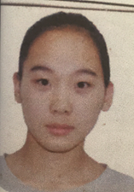 | Сайнхүү | Даваадулам | эм | нх02310704 | Хөнгөн атлетик
149 |  | Дуламсүрэн | Урангоо | эм | нй04240501 | Хөнгөн атлетик
150 | 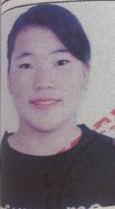 | Эрдэнэбилэг | Үрлээ | эм | НХ04250703 | Хөнгөн атлетик
151 |  | Батдэлгэр | Далайцэрэн | эр | ны06211815 | Хөнгөн атлетик
152 |  | Сонинболд | Хулан | эм | НЙ04231308 | Хөнгөн атлетик
153 |  | Анхбаяр | Ануцэцэн | эм | вз02252206 | Хөнгөн атлетик
154 |  | Батбаатар | Энхбаатар | эр | на03283118 | Хөнгөн атлетик
155 |  | Отгонбаатар | Адилаа | эм | нэ05310108 | Хөнгөн атлетик
156 |  | Энхтүвшин | Ариунбат | эр | нй03262211 | Хөнгөн атлетик
157 |  | Ганбаатар | Шижирбат | эр | НЙ06231218 | Хөнгөн атлетик
158 |  | Ганболд | Гүнжээ | эм | ны09311305 | Хөнгөн атлетик
159 |  | Пүрэвдорж | Нансалмаа | эм | нк03232221 | Хөнгөн атлетик

